2018-4-4
序号 | 优先级 | 注释 | 状态 | 提交日期 | 完成日期 | comments
65 | 1 | 有没有办法在截止时间到的时候强制刷新。现在这个需要手动刷新才可以显示截止时间已到，老师们表示很困惑。 | closed | 2018-04-07 | 2018-04-07 | 截至时间一到会刷新一次, 不再显示小于0的时间
61 | 1 | 现在有个问题，因为本硕博连读之后，有些课程确实会不同学位的学生一起上，也就是说一个课程代码之下有本科，有硕士，也会有博士，硕士一起上的情况。现在的student_type是根据第一个遇到的条目的学位信息设定的，课程信息列表和申报课程页面的课程列表，左侧导航栏，和列表中的学位字段，都是根据student_type解析的。那在混合之后，导航栏，和排序出来的条目，就有可能不是目标选项需要的东西了。 | open | 2018-04-07 |  | 这种情况只能是通过表格的搜索框来定位需要搜索的课程. 如果filter需要特殊处理, 我可能需要知道处理完后想要的结果是什么
57 | 1 | 添加课程信息的按钮，现在如果用户输入课程代码之后不点搜索键，他们也可以继续填后面的内容，而且可以通过这个方法把原来同样课程代码的课程相关信息改掉。这个会有潜在风险吗？如果有潜在风险，那就要强制用户点过搜索键之后再开放其他的编辑框，就是说点搜索键之前其他的编辑框是不可以填的。 | closed | 2018-04-07 |  | 一开始点添加课程信息除了课程代码都是disable的, 需要做一次搜索
64 | 1 | 申报截止时间，设置完之后没有直接显示剩余时间，手动刷新之后才有。需要强制刷新，自动可以显示剩余时间。 | closed | 2018-04-07
60 | 1 | 删除课程信息的按钮动作要分两步做，点击删除之后跳出确认对话窗，再次确认后删除。不然的话太容易引起误操作了。 | closed | 2018-04-07 |  | 确认删除后将弹出一个对话, 显示将要删除的课程代码. 确认后删除
53 | 1 | 步骤一到步骤二的时候有个自动刷新的弹窗，内容是No。最好去掉弹窗，至少内容不要是No。 | hold | 2018-04-04 |  | 这个问题在某些机器上出现过，并不总是有。
67 | 1 | 步骤三排课结束，排课成功，所有文件导出成功，确认完成这一步跳转到步骤四，结果有个弹窗跳出来，说“排课失败，请检查教师申报信息” | closed | 2018-04-07 |  | 移除一些无效的输出. 我本地并没有出现这个
66 | 1 | 步骤二的确认完成这一步能不能再所有步骤二内容完成之前是灰的？ | closed | 2018-04-07
63 | 1 | 步骤二，确认课程信息的四个按钮全部点完之后，要强制刷新，现在的教师申报课程截止时间设置按钮，需要手动刷新之后才能点，这个要强制刷新，做到按键直接可以点开。 | closed | 2018-04-07
54 | 2 | 步骤一的2017-2018年删掉。只留当年和下一年 | closed | 2018-04-04
62 | 2 | 编辑课程信息，添加可选教师，选中一个老师，点添加，再添加一次同一个老师，然后点编辑窗口的提交，这样可以在可选教师列表里添加同一个老师两边。 | closed | 2018-04-07 |  | 原来的BUG, fix了
55 | 3 | 课程信息管理页面，导入、删除、编辑、添加，确认成功之后都要自动刷新F5。 | closed | 2018-04-04
59 | 3 | 教务员页面中，导入和编辑教师信息（修改期望学时）之后强制刷新 | closed | 2018-04-07
58 | 3 | 编辑课程信息，编辑成功，注意要重新画所有相关的内容，例如所有拥有同样课程代码的数据条；不然的话就自动F5。 | closed | 2018-04-07 |  | 编辑成功之后自动刷新
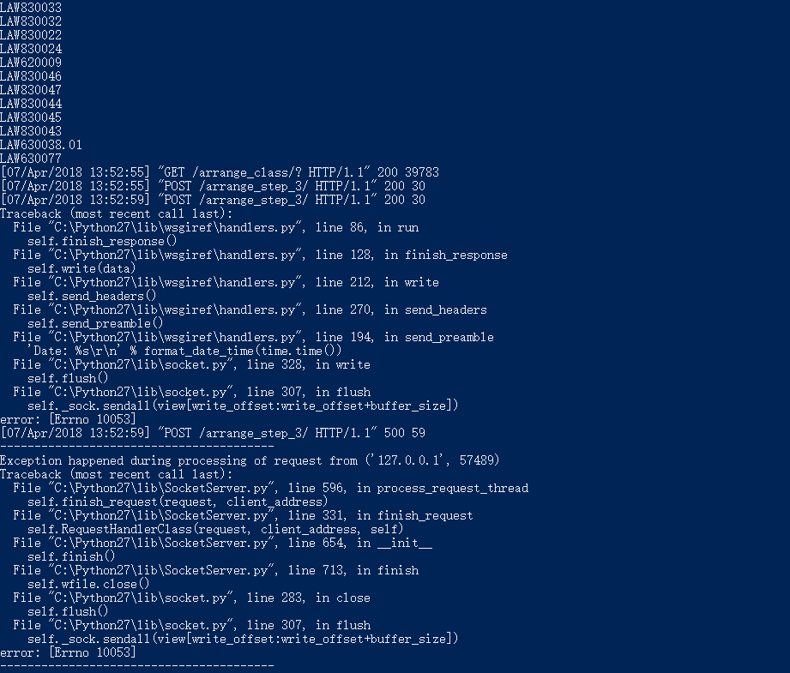
56 | 4 | 将一门原本是本科上的课程通过编辑课程信息按钮修改成法学硕士上的课，数据库中看，class_name修改正确，但是student_type没有更新，还是显示“本科”。 | closed | 2018-04-04
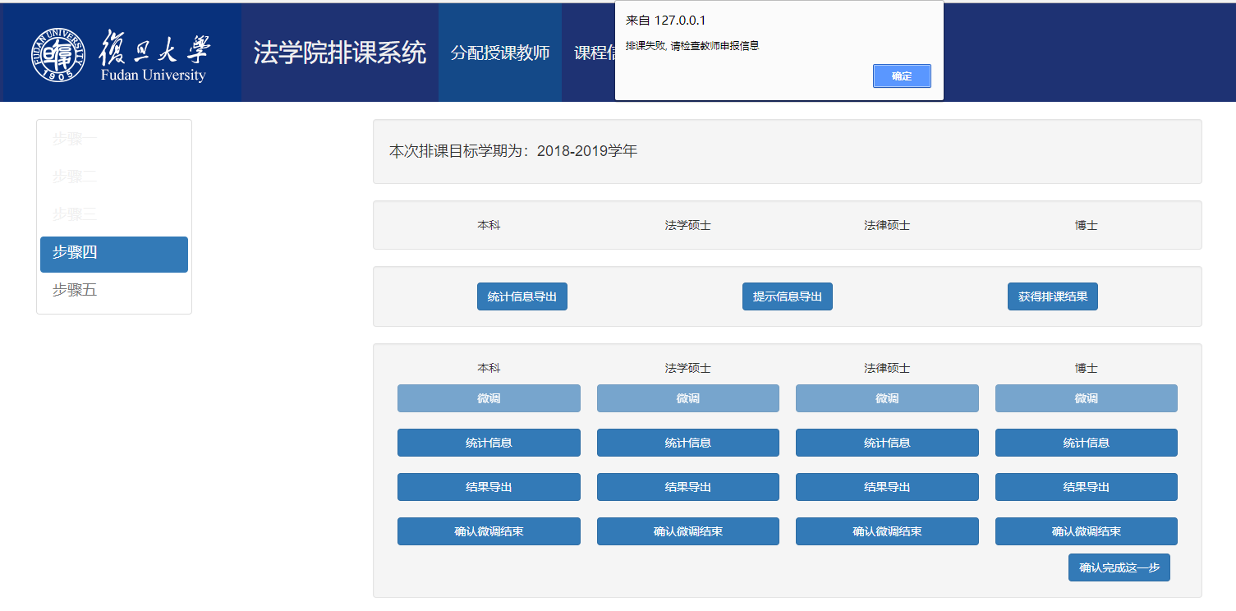
7 | 10 | 负责不同学位课程的教务员之前设置权限，比方说负责本科的教务员老师不可以更改硕士课程。 | open | 2018-03-14

